Sheet2
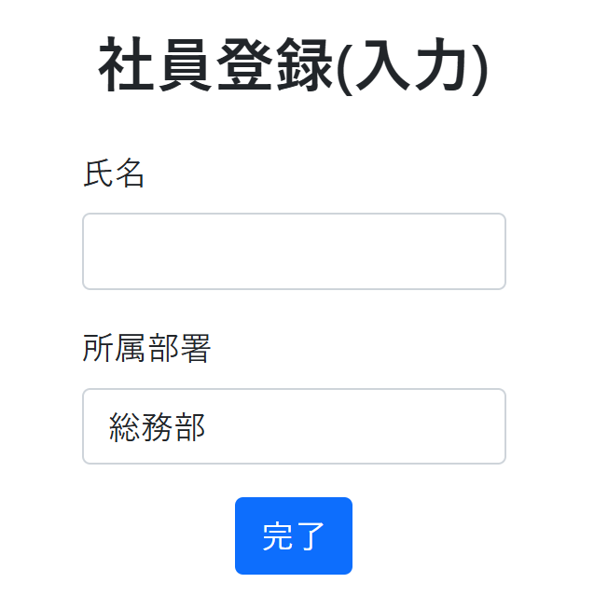
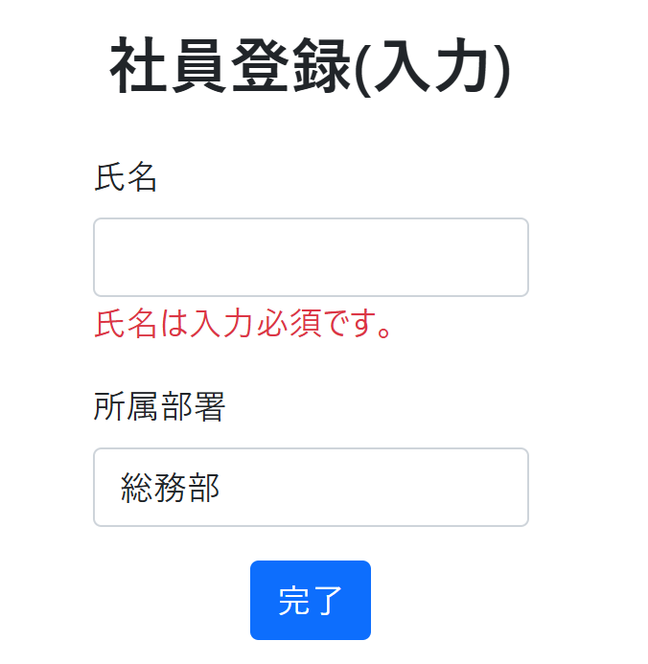
NO | アクション | 入力値 | 期待結果
 |  |  | 画面変異 | メッセージ
1 | 無記名の人が総務部に | 無記名、総務部 | 入力画面 | 氏名は入力必須です。

 | ①無記入、総務部のまま完了ボタンをクリック |  |  | ②氏名は入力必須です。のメッセージが表示される。

Sheet3
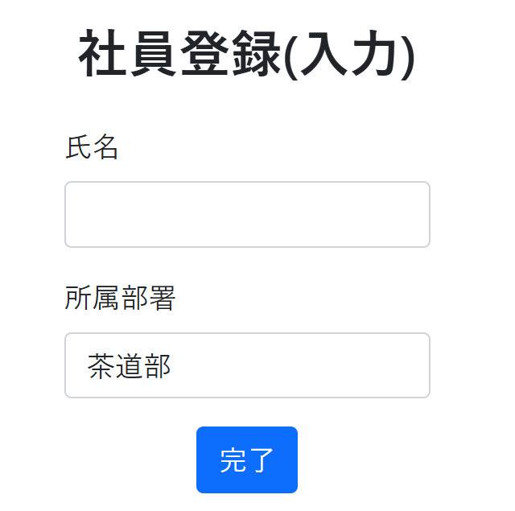
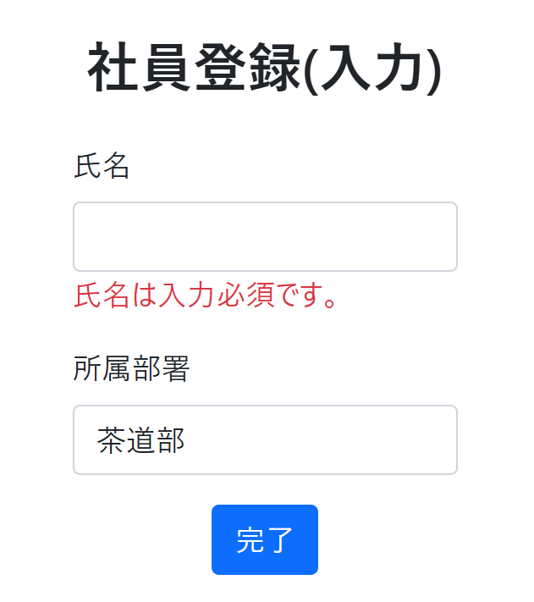
NO | アクション | 入力値 | 期待結果
 |  |  | 画面変異 | メッセージ
2 | 無記名の人が総務部以外に | 無記名、茶道部 | リダイレクト | 名前が未入力です。

 | ①無記入、部署を茶道部にして完了ボタンをクリック |  |  | ②氏名は入力必須です。のメッセージが表示される。

Sheet4
NO | アクション | 入力値 | 期待結果
 |  |  | 画面変異 | メッセージ
3 | 1文字の人が総務部に | a、総務部 | 登録完了
①氏名をa、部署は総務部のままにして完了ボタンをクリック
②登録ボタンを押す
③完了画面に移行→続けて登録するをクリック
④従業員登録画面に遷移

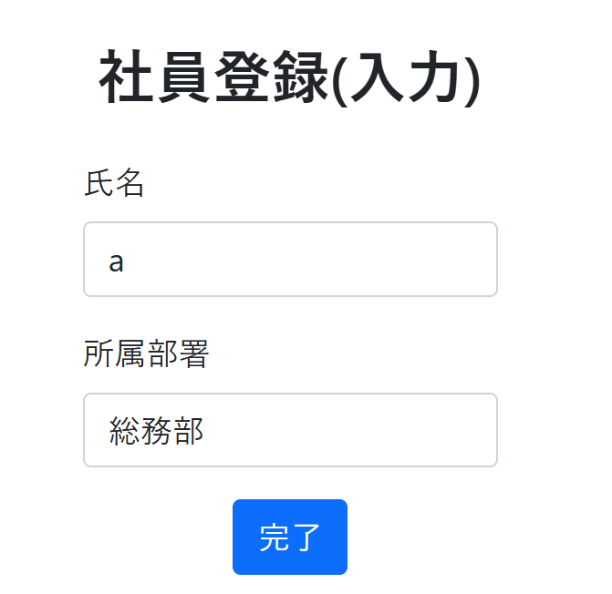
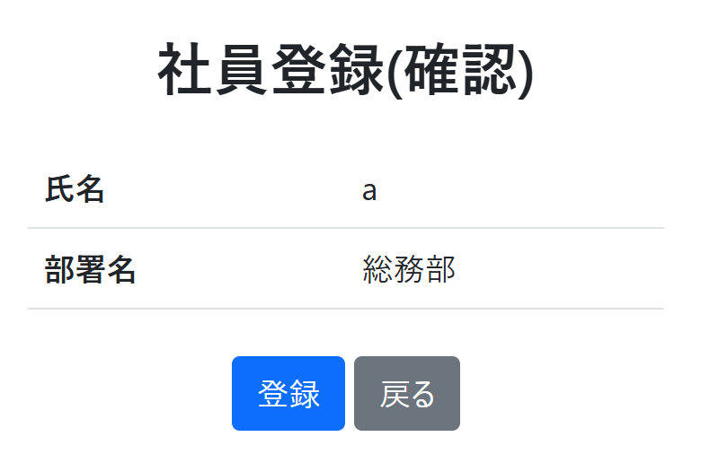
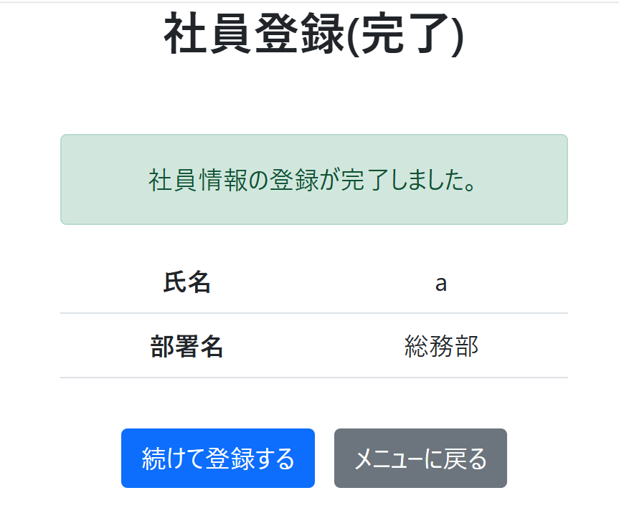

③完了画面に移行→続けて登録するをクリック

Sheet5
NO | アクション | 入力値 | 期待結果
 |  |  | 画面変異 | メッセージ
4 | 1文字の人が総務部以外に | a、茶道部 | 登録完了
①氏名をa、部署は総務部のままにして完了ボタンをクリック
②登録ボタンを押す
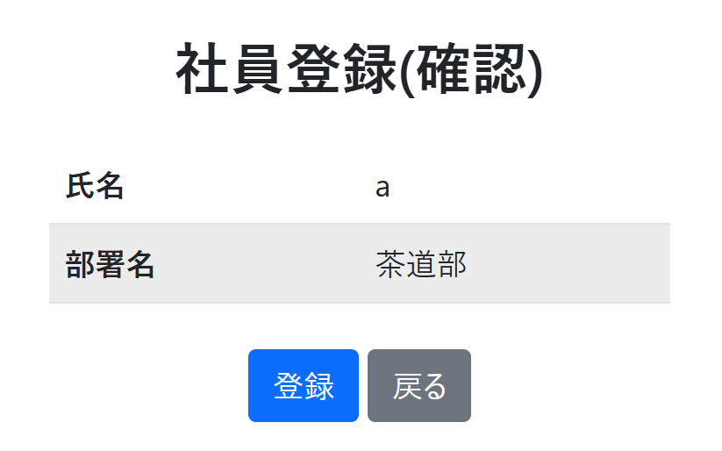
③完了画面に移行→続けて登録するをクリック
④従業員登録画面に遷移
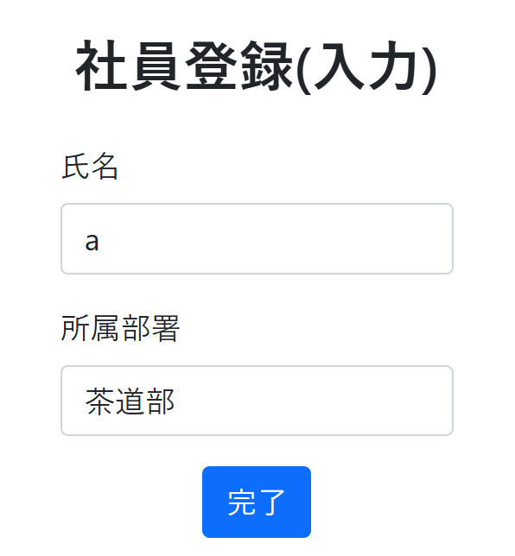
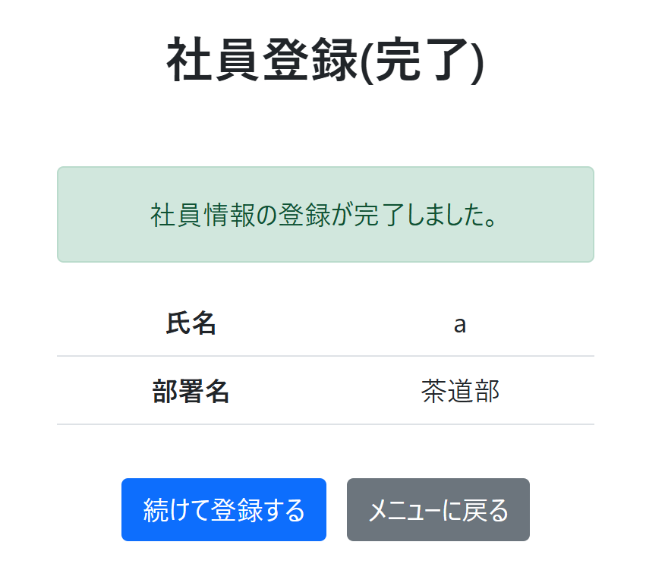

③完了画面に移行→続けて登録するをクリック

Sheet6
NO | アクション | 入力値 | 期待結果
 |  |  | 画面変異 | メッセージ
5 | 20文字の人が総務部に | あいうえおかきくけこさしすせそたちつてと、総務部 | 登録完了

①氏名を以下、部署は総務部のままにして完了ボタンをクリック
②登録ボタンを押す
③完了画面に移行→続けて登録するをクリック
④従業員登録画面に遷移
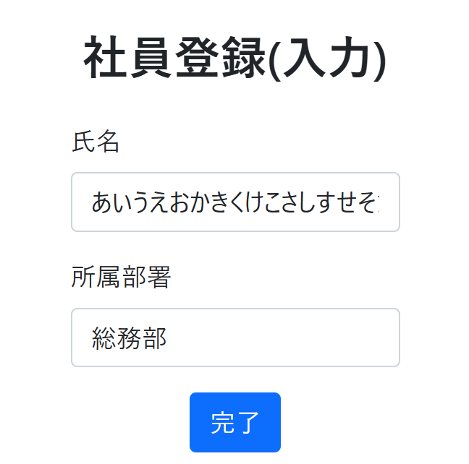
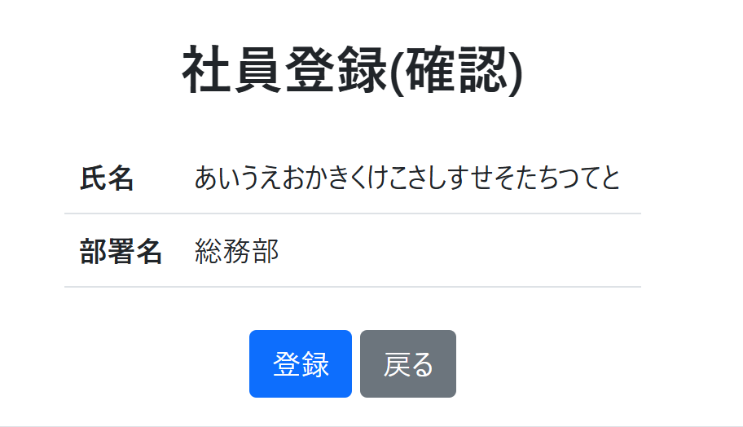
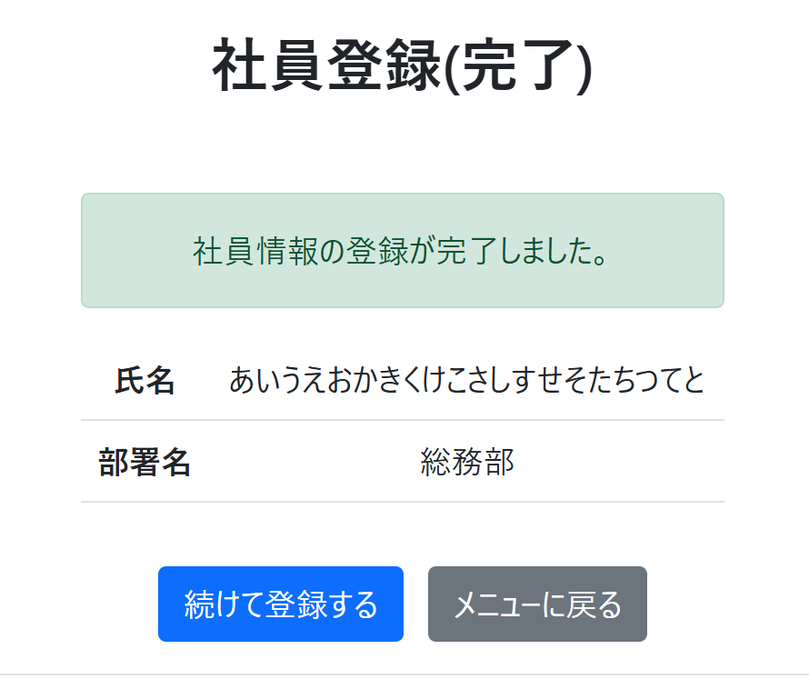

③完了画面に移行→続けて登録するをクリック

Sheet7
NO | アクション | 入力値 | 期待結果
 |  |  | 画面変異 | メッセージ
6 | 20文字の人が総務部以外に | あいうえおかきくけこさしすせそたちつてと、茶道部 | 登録完了
①氏名を以下、部署は茶道部にして完了ボタンをクリック
②登録ボタンを押す
③完了画面に移行→続けて登録するをクリック
④従業員登録画面に遷移

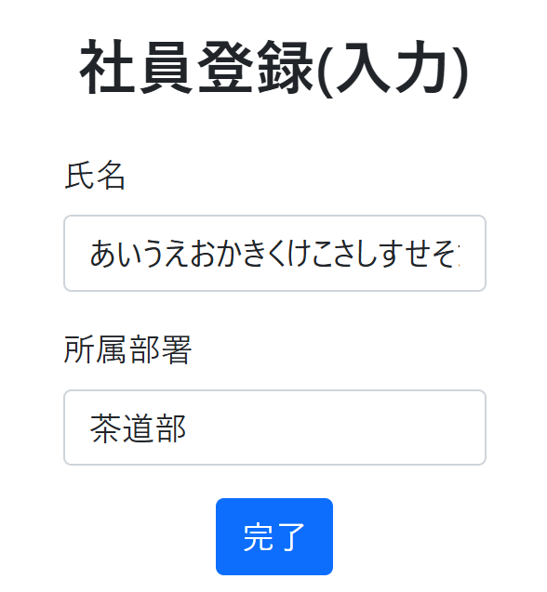
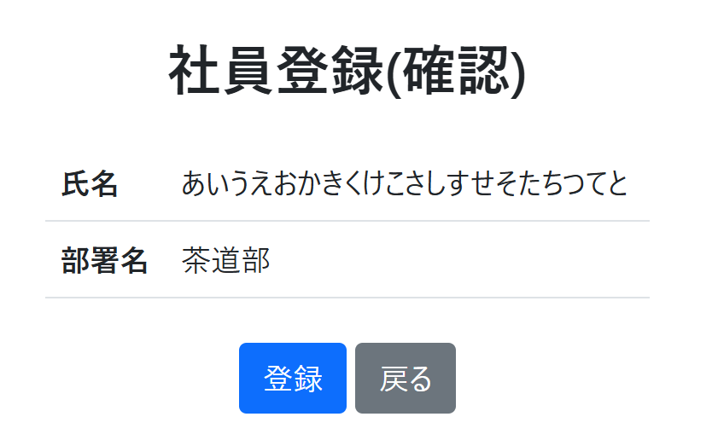
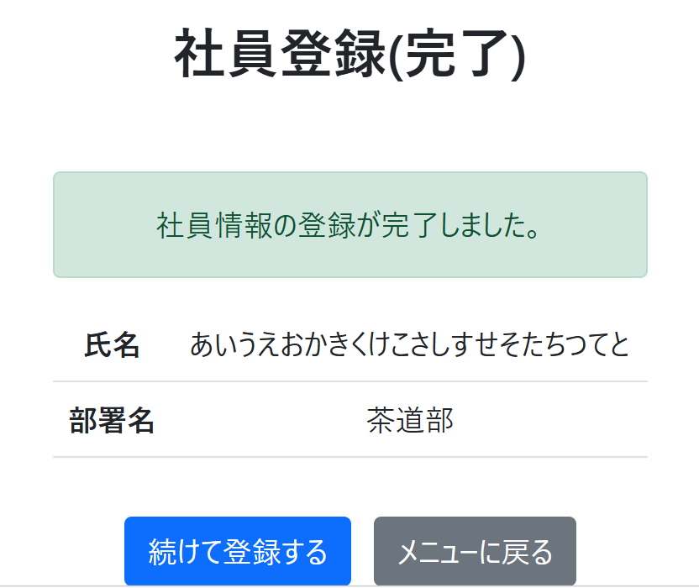

③完了画面に移行→続けて登録するをクリック

Sheet8
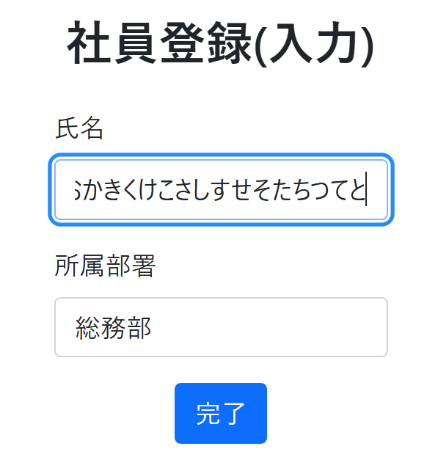
NO | アクション | 入力値 | 期待結果
 |  |  | 画面変異 | メッセージ
7 | 21文字の人が総務部に(無効値クラス) | あいうえおかきくけこさしすせそたちつてとな、総務部 | 入力キャンセル

 | 20文字目以降は入力できない

